Sheet1
Оценка на офертите по търга за доставка на помпени агрегати

Име на фирма | Дебит | Напор | КПД | КПД | Цена ПА | Цена на | Разход за
доставчик |  |  |  |  |  | ел. енергия | притежание
 | м3/с | м | % | % | лв. | лв. | лв.
Фирма 1 | 0.02 | 80 | 0.66 | 0.9 | 3816 | 263973 | 267789
Фирма 1 | 0.007 | 129 | 0.6 | 0.9 | 4274 | 163878 | 168152
Фирма 1 | 0.045 | 90 | 0.78 | 0.92 | 12760 | 553094 | 565854
Фирма 1 | 0.045 | 90 | 0.78 | 0.92 | 12760 | 553094 | 565854
Фирма 1 | 0.004 | 231 | 0.59 | 0.88 | 5382 | 174407 | 179789
Фирма 1 | 0.007 | 114 | 0.62 | 0.88 | 3940 | 143336 | 147276
Фирма 1 | 0.003 | 56 | 0.51 | 0.82 | 2842 | 39369 | 42211
Фирма 1 | 0.006 | 20 | 0.66 | 0.79 | 1396 | 22555 | 23951
Фирма 1 | 0.007 | 75 | 0.65 | 0.88 | 4236 | 89948 | 94184
Сума |  |  |  |  |  |  | 2055058

Име на фирма | Дебит | Напор | КПДп | КПДм | Цена ПА | Цена на | Разход за
доставчик |  |  |  |  |  | ел. енергия | притежание
 | м3/с | м | % | % | лв. | лв. | лв.
Фирма 2 | 0.02 | 80 | 0.73 | 0.93 | 3947.3 | 230962 | 234909
Фирма 2 | 0.007 | 128 | 0.62 | 0.91 | 4344.9 | 155633 | 159978
Фирма 2 | 0.045 | 90 | 0.74 | 0.95 | 7798.83 | 564580 | 572379
Фирма 2 | 0.045 | 90 | 0.74 | 0.95 | 7798.83 | 564580 | 572379
Фирма 2 | 0.004 | 225 | 0.56 | 0.91 | 5357.72 | 173077 | 178435
Фирма 2 | 0.007 | 96 | 0.61 | 0.9 | 4036.64 | 119956 | 123993
Фирма 2 | 0.003 | 54 | 0.45 | 0.86 | 1908.23 | 41023 | 42931
Фирма 2 | 0.006 | 20 | 0.57 | 0.87 | 695.65 | 23714 | 24410
Фирма 2 | 0.007 | 70 | 0.515 | 0.90 | 2891.68 | 103603 | 106495
Сума |  |  |  |  |  |  | 2015909

Име на фирма | Дебит | Напор | КПДп | КПДм | Цена ПА | Цена на | Разход за
доставчик |  |  |  |  |  | ел. енергия | притежание
 | м3/с | м | % | % | лв. | лв. | лв.
Фирма 3 | 0.02 | 80 | 0.8 | 0.92 | 6593 | 213043 | 219636
Фирма 3 | 0.007 | 128 | 0.76 | 0.91 | 5704 | 126964 | 132668
Фирма 3 | 0.045 | 90 | 0.86 | 0.94 | 19065 | 490970 | 510035
Фирма 3 | 0.045 | 90 | 0.86 | 0.94 | 19065 | 490970 | 510035
Фирма 3 | 0.004 | 225 | 0.68 | 0.91 | 7137 | 142534 | 149671
Фирма 3 | 0.007 | 96 | 0.76 | 0.9 | 4951 | 96281 | 101232
Фирма 3 | 0.003 | 54 | 0.67 | 0.86 | 3410 | 27553 | 30963
Фирма 3 | 0.006 | 20 | 0.66 | 0.85 | 1522 | 20963 | 22485
Фирма 3 | 0.007 | 70 | 0.76 | 0.9 | 4562 | 70205 | 74767
Фирма 3 |  |  |  |  |  |  | 1751490

Име на фирма | Дебит | Напор | КПДп | КПДм | Цена ПА | Цена на | Разход за
доставчик |  |  |  |  |  | ел. енергия | притежание
 | м3/с | м | % | % | лв. | лв. | лв.
Фирма 4 | 0.02 | 80 | 0.71 | 0.91 | 2896 | 242687 | 245583
Фирма 4 | 0.007 | 128 | 0.64 | 0.88 | 2332 | 155909 | 158241
Фирма 4 | 0.045 | 90 | 0.75 | 0.93 | 10279 | 569032 | 579311
Фирма 4 | 0.045 | 90 | 0.75 | 0.93 | 10279 | 569032 | 579311
Фирма 4 | 0.004 | 225 | 0.62 | 0.88 | 2631 | 161657 | 164288
Фирма 4 | 0.007 | 96 | 0.64 | 0.88 | 2098 | 116932 | 119030
Фирма 4 | 0.003 | 54 | 0.59 | 0.83 | 1162 | 32420 | 33582
Фирма 4 | 0.006 | 20 | 0.71 | 0.81 | 312 | 20449 | 20761
Фирма 4 | 0.007 | 70 | 0.52 | 0.88 | 1273 | 104939 | 106212
Сума |  |  |  |  |  |  | 2006318

Име на фирма | Дебит | Напор | КПДп | КПДм | Цена ПА | Цена на | Разход за
доставчик |  |  |  |  |  | ел. енергия | притежание
 | м3/с | м | % | % | лв. | лв. | лв.
Фирма 5 | 0.02 | 80 | 0.78 | 0.94 | 11119 | 213857 | 224976
Фирма 5 | 0.007 | 128 | 0.64 | 0.92 | 5619 | 149130 | 154749
Фирма 5 | 0.045 | 90 | 0.79 | 0.95 | 10198 | 528847 | 539045
Фирма 5 | 0.045 | 90 | 0.79 | 0.95 | 10198 | 528847 | 539045
Фирма 5 | 0.004 | 225 | 0.55 | 0.93 | 6249 | 172434 | 178683
Фирма 5 | 0.007 | 96 | 0.63 | 0.92 | 5123 | 113623 | 118746
Фирма 5 | 0.003 | 54 | 0.64 | 0.84 | 1198 | 29531 | 30729
Фирма 5 | 0.006 | 20 | 0.71 | 0.81 | 630 | 20449 | 21079
Фирма 5 | 0.007 | 70 | 0.64 | 0.91 | 4575 | 82452 | 87027
Сума |  |  |  |  |  |  | 1894080

Име на фирма | Дебит | Напор | КПДп | КПДм | Цена ПА | Цена на | Разход за
доставчик |  |  |  |  |  | ел. енергия | притежание
 | м3/с | м | % | % | лв. | лв. | лв.
Фирма 6 | 0.02 | 80 | 0.72 | 0.91 | 2570 | 239316 | 241886
Фирма 6 | 0.007 | 128 | 0.59 | 0.9 | 3350 | 165363 | 168713
Фирма 6 | 0.045 | 90 | 0.74 | 0.91 | 15500 | 589397 | 604897
Фирма 6 | 0.045 | 90 | 0.74 | 0.91 | 15500 | 589397 | 604897
Фирма 6 | 0.004 | 225 | 0.58 | 0.91 | 3560 | 167109 | 170669
Фирма 6 | 0.007 | 96 | 0.59 | 0.9 | 2980 | 124023 | 127003
Фирма 6 | 0.003 | 54 | 0.54 | 0.88 | 1970 | 33409 | 35379
Фирма 6 | 0.006 | 20 | 0.7 | 0.81 | 450 | 20741 | 21191
Фирма 6 | 0.007 | 70 | 0.59 | 0.9 | 2980 | 90433 | 93413
Сума |  |  |  |  |  |  | 2068048

Име на фирма | Дебит | Напор | КПДп | КПДм | Цена ПА | Цена на | Разход за
доставчик |  |  |  |  |  | ел. енергия | притежание
 | м3/с | м | % | % | лв. | лв. | лв.
Фирма 7 | 0.02 | 80 | 0.75 | 0.92 | 11150 | 227246 | 238396
Фирма 7 | 0.007 | 128 | 0.71 | 0.89 | 4645 | 138959 | 143604
Фирма 7 | 0.045 | 90 | 0.79 | 0.93 | 6750 | 540220 | 546970
Фирма 7 | 0.045 | 90 | 0.79 | 0.93 | 6750 | 540220 | 546970
Фирма 7 | 0.004 | 225 | 0.59 | 0.91 | 5880 | 164276 | 170156
Фирма 7 | 0.007 | 96 | 0.71 | 0.88 | 3920 | 105403 | 109323
Фирма 7 | 0.003 | 54 | 0.69 | 0.8 | 5035 | 28761 | 33796
Фирма 7 | 0.006 | 20 | 0.7 | 0.78 | 2920 | 21538 | 24458
Фирма 7 | 0.007 | 70 | 0.72 | 0.86 | 7050 | 77552 | 84602
Сума |  |  |  |  |  |  | 1898277

Име на фирма | Дебит | Напор | КПДп | КПДм | Цена ПА | Цена на | Разход за
доставчик |  |  |  |  |  | ел. енергия | притежание
 | м3/с | м | % | % | лв. | лв. | лв.
Фирма 8 | 0.02 | 80 | 0.69 | 0.91 | 5248 | 249721 | 254969
Фирма 8 | 0.007 | 128 | 0.66 | 0.9 | 4224 | 147825 | 152049
Фирма 8 | 0.045 | 90 | 0.72 | 0.94 | 6918 | 586436 | 593354
Фирма 8 | 0.045 | 90 | 0.72 | 0.94 | 6918 | 586436 | 593354
Фирма 8 | 0.004 | 225 | 0.56 | 0.9 | 5408 | 175000 | 180408
Фирма 8 | 0.007 | 96 | 0.65 | 0.88 | 3718.4 | 115133 | 118851
Фирма 8 | 0.003 | 54 | 0.38 | 0.84 | 596 | 49737 | 50333
Фирма 8 | 0.006 | 20 | 0.62 | 0.81 | 484 | 23417 | 23901
Фирма 8 | 0.007 | 70 | 0.45 | 0.88 | 1408 | 121263 | 122671
Сума,лв. |  |  |  |  |  |  | 2089890

Класация по фирми

Фирма 1 |  |  |  |  |  |  | 2,055,058 лв
Фирма 2 |  |  |  |  |  |  | 2,015,909 лв
Фирма 3 |  |  |  |  |  |  | 1,751,490 лв
Фирма 4 |  |  |  |  |  |  | 2,006,318 лв
Фирма 5 |  |  |  |  |  |  | 1,894,080 лв
Фирма 6 |  |  |  |  |  |  | 2,068,048 лв
Фирма 7 |  |  |  |  |  |  | 1,898,277 лв
Фирма 8 |  |  |  |  |  |  | 2,089,890 лв

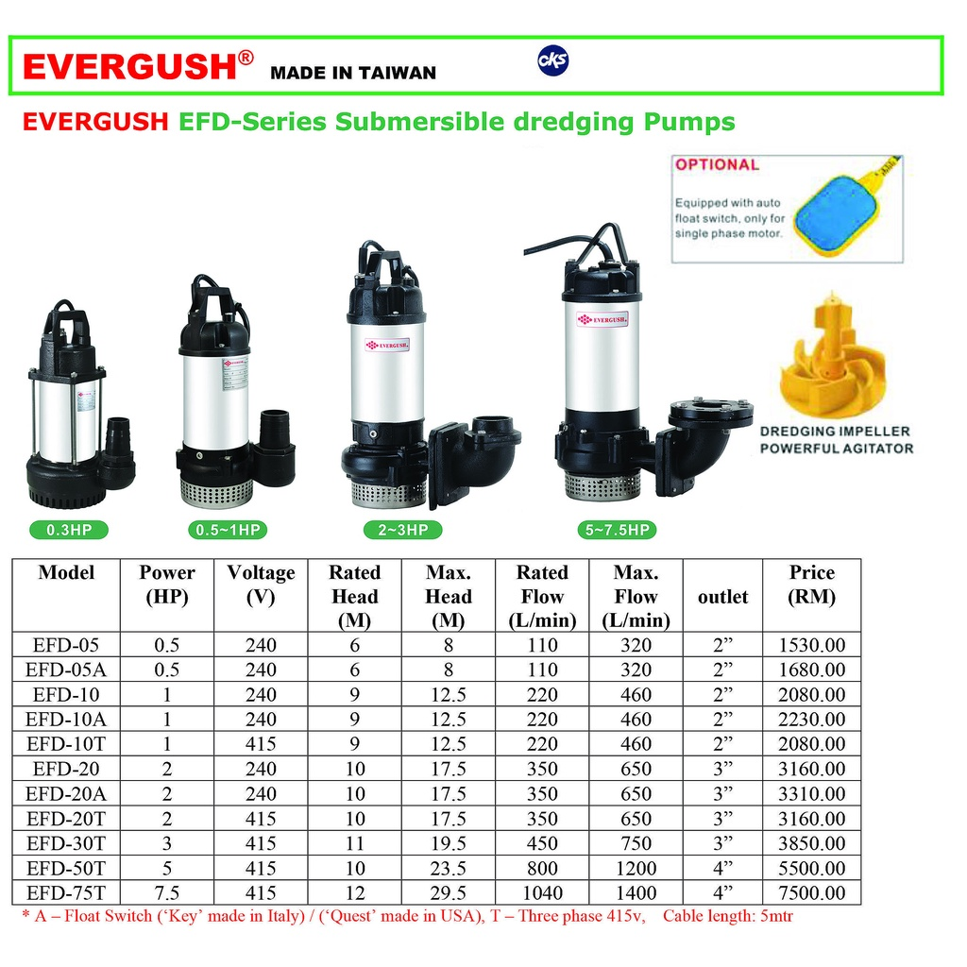
Забележка: Търгът е за доставка на 9 бр. ПА.
Участват 8 фирми доставчици.
Фирма 3 е с най-ниски общи разходи за притежание.

